상품제안서
베온 초슬림 맥세이프 고속무선보조배터리 5000mAh | 상품코드: F30202

 |  |  |  |  |  |  | 02-412-0044 | www.easy1.co.kr
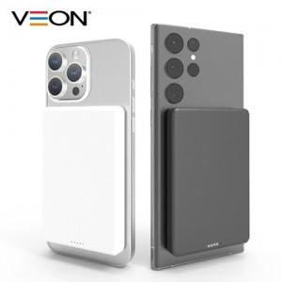

【상세/제작정보】 | <p><span style="font-size: 12pt;"><b>＊배송비 1BOX 60개/ 5000원 별도</b></span>&nbsp;</p>

【인쇄/포장옵션】 | 레이저, 풀칼라 / 포장지포장

【공급단가】 | 수량 | 50~ | 100~ | 300~ | 500~ | 1,000~
*VAT별도 | 단가 | 12,300원 | 12,090원 | 11,780원 | 11,580원 | 11,270원

【상품 URL】 | https://dev.easy1.co.kr:443/src/goods_detail.php?gdno=30202

